Лист1
№ | Дата выявления | Владелец конструкции / Собственник обьекта недвижимого им-ва / Лицо, управомоченное собственниками | Район города | Адрес размещения | Тип конструкции | Содержание | Фото конструкции
1 | 2023-07-20 | Не установлен | Сормовский | ул.Коминтерна, д.168 | Настенная конструкция | Удивилка, удивительные игрушки | 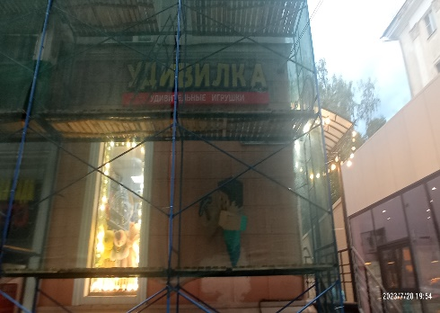
2 | 2023-07-20 | Не установлен | Сормовский | ул.Коминтерна, д.168 | Не установленный Правилами тип | Отсутствует

